업무기능프로세스
[BOM계산]
-생산제품LOT
-원자재
MES 원자재관리
ERP 시스템 | MES 시스템 |  |  | SCADA | PLC | 생산설비 시스템
 |  |  |  |  |  | 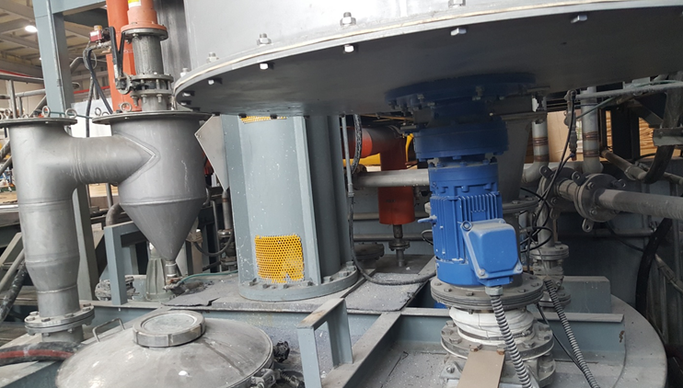

MES 탱크관리
데쉬보드 모니터링
MES 믹서관리
P
L
C
연
동
생
산
설
비
가
동
인
터
페
이
스
작업지시
수신
(전사)생산작업지시정보
생산작업지시
수신
생산작업지시
확정
생산작업지시
실행(PLC전송)

PLC
작업완료
.......
작업결과
전송(ERP 송신)
작업결과
수신
PLC 작업결과
공정1
공정2
공정3
공정n

※ 믹서 START/END 시간 원자재별 START/END 시간
완제품

(전사)생산결과정보
 | 기준정보관리 | 재고관리 | 설비관리 |  | 시스템관리 |  | 경영관리
월별생산작업현황

일별생산적엽현황
ERP 직원관리
탱크원자재입고출고관리
설비코드관리
업무코드관리
메뉴권한관리
사용자별메뉴등록관리
화면용어등록관리
그리드용어등록관리
시스템메시지등록관리
월별LOT작업건수현황
ERP 부서관리
- 탱크원자재입고
- 탱크원자재출고
- 탱크원자재재고조정
일별LOT작업건수현황
설비장비등록관리
기준정보
ERP 거래처관리
제품별생산량집계현황
ERP 제품(LOT)관리
장비AS서비스관리
회수품관리
일별원자재사용량
집계현황
ERP 원자재정보관리
- 불량원자재입고
- 회수품원자재사용
-제품반납(회수)
교체장비SCHEDULE및
등록관리
월별원자재사용량
집계현황

정기점검SCHEDULE및
등록관리
생산진행현황

생산데쉬보드

